วัดบางน้ำชน
แบบ สขร.1
สรุปผลการดำเนินการจัดซื้อจัดจ้างในรอบเดือน กุมภาพันธ์ 2566
โรงเรียนวัดบางน้ำชน สำนักงานเขตธนบุรี
วันที่ 1 มีนาคม 2566

ลำดับที่ | งานที่จัดซื้อหรือจัดจ้าง | วงเงินที่จะซื้อหรือจ้าง | ราคากลาง | วิธีซื้อหรือจ้าง | รายชื่อผู้เสนอราคาและราคาที่เสนอ | ผู้ได้รับการคัดเลือกและราคาที่ตกลงซื้อหรือจ้าง | เหตุผลที่คัดเลือกโดยสรุป | เลขที่และวันที่ของสัญญาหรือข้อตกลงในการซื้อหรือจ้าง
1 | จ้างเหมาประกอบอาหาร (ปรุงสำเร็จ) สำหรับนักเรียนโรงเรียนวัดบางน้ำชน เดือนกุมภาพันธ์ 2566 | 44,184.00 | 44,184.00 | เฉพาะเจาะจง | บริษัท ณภัทรฟู้ดส์ จำกัด | บริษัท ณภัทรฟู้ดส์ จำกัด | มีคุณสมบัติครบถ้วน | 21-6-66 ลว. 27 ม.ค. 66
2 | จัดซื้อวัสดุค่าใช้จ่ายในการจัดประชุมสัมมนาคณะกรรมการสถานศึกษาขั้นพื้นฐานโรงเรียนสังกัดกรุงเทพมหานคร, วัสดุค่าใช้จ่ายในการสัมมนาประธานกรรมการเครือข่ายผู้ปกครองเพื่อพัฒนาโรงเรียนสังกัดกรุงเทพมหานคร และวัสดุค่าใช้จ่ายในการส่งเสริมสนับสนุนให้นักเรียนสร้างสรรค์ผลงานเพื่อการเรียนรู้ | 16,900.00 | 16,900.00 | เฉพาะเจาะจง | ร้าน คิดส์ ดี | ร้าน คิดส์ ดี | มีคุณสมบัติครบถ้วน | 13-1-66 ลว. 2 ก.พ. 66
 |  |  |  |  | (นายวชิรวิทย์ ศิริสิงห์) ผู้อำนวยการสถานศึกษา โรงเรียนวัดบางน้ำชน

วัดราชวรินทร์
สรุปผลการดำเนินการจัดซื้อจัดจ้างในรอบ เดือนกุมาพันธ์ 2566
โรงเรียนวัดราชวรินทร์ สำนักงานเขตธนบุรี กรุงเทพมหานคร
รายงาน ณ วันที่ 1 มีนาคม 2566
ลำดับที่ | งานที่จัดซื้อจัดจ้าง | วงเงินที่จะ | ราคากลาง | วิธีซื้อหรือจ้าง | รายชื่อผู้เสนอราคา | ผู้ได้รับการคัดเลือก | เหตุผลที่คัดเลือกโดยสรุป | เลขที่และวันที่ของสัญญา
 |  | ซื้อหรือจ้าง |  |  | และราคาที่เสนอ | และราคาที่ตกลงซื้อหรือจ้าง |  | หรือข้อตกลงในการจัดซื้อหรือจ้าง
1 | ค่าอาหารเช้าและอาหารกลางวันสำหรับนักเรียน | 45,360 | 45,360 | เฉพาะเจาะจง | 1. บริษัท ณภัทรฟุ้ดส์ จำกัด | 1. บริษัท ณภัทรฟุ๊ดส์ จำกัด | ราคาต่ำสดุไม่เกินวงเงิน | ใบสั่งจ้างเลขที่ 21-7-66
 | โรงเรียนวัดราชวรินทร์เดือน กุมภาพันธ์ 2566 |  |  |  |  |  | งบประมาณที่ได้รับ | ลงวันที่ 20 กุมภาพันธ์ 2566

2 | จ้างเหมาบริษัทเอกชนทำความสะอาดใน | 106,000 | 106,000 | เฉพาะเจาะจง | 1. หจก. จักรคลีน เซฟตี้ | 1. หจก. จักรคลีน เซฟตี้ | ราคาต่ำสดุไม่เกินวงเงิน | ใบสั่งจ้างเลขที่ 21-6-66
 | โรงเรียนสังกัดกรุงเทพมหานคร |  |  |  |  |  | งบประมาณที่ได้รับ | ลงวันที่ 31 มกราคม 2566
 | จำนวน 8 เดือน เดือนละ 13,250 บาท
2 | จัดซื้อวัสดุการสอนวิทยาศาสตร์ | 2,000 | 2,000 | เฉพาะเจาะจง | 1. ร้านแจ๊คกี้ | 1. ร้านแจ๊คกี้ | ราคาต่ำสดุไม่เกินวงเงิน | ใบสั่งซื้อเลขที่ 13-4-66
 |  |  |  |  |  |  | งบประมาณที่ได้รับ | ลงวันที่ 16 กุมภาพันธ์ 2566

3 | จัดซื้อวัสดุในการผลิตสื่อการเรียนการสอน | 3,000 | 3,000 | เฉพาะเจาะจง | 1. ร้านกรกฏ | 1. ร้านกรกฏ | ราคาต่ำสดุไม่เกินวงเงิน | ใบสั่งซื้อเลขที่ 13-5-66
 | ตามโครงการศูนย์วิชาการเขต |  |  |  |  |  | งบประมาณที่ได้รับ | ลงวันที่ 16 กุมภาพันธ์ 2566

4 | จัดซื้อวัสดุโครงการเปิดโลกกว้างสร้างเส้นทาง | 10,000 | 10,000 | เฉพาะเจาะจง | 1. ร้านแอลแอนด์เอ็ม | 1. ร้านแอลแอนด์เอ็ม | ราคาต่ำสดุไม่เกินวงเงิน | ใบสั่งซื้อเลขที่ 13-6-66
 | สู่อาชีพ |  |  |  |  |  | งบประมาณที่ได้รับ | ลงวันที่ 16 กุมภาพันธ์ 2566

5 | จ้างเหมาซ่อมแซมเครื่องดนตรีและอุปกรณ์ | 20,000 | 20,000 | เฉพาะเจาะจง | 1. ร้านบารมี | 1. ร้านบารมี | ราคาต่ำสดุไม่เกินวงเงิน | ใบสั่งจ้างเลขที่ 23-1-66
 |  |  |  |  |  |  | งบประมาณที่ได้รับ | ลงวันที่ 16 กุมภาพันธ์ 2566

ลงชื่อ.........................................................
(นางโสภา สโมสร)
ผู้อำนวยการโรงเรียนวัดราชวรินทร์

วัดกระจับพินิจ
สรุปผลการดำเนินการจัดซื้อจัดจ้างในรอบเดือน กุมภาพันธ์ 2566
โรงเรียนวัดกระจับพินิจ สำนักงานเขตธนบุรี
วันที่ 1 มีนาคม 2566
ลำดับที่ | งานที่จัดซื้อหรือจัดจ้าง | วงเงินที่จะซื้อหรือจ้าง | ราคากลาง | วิธีซื้อหรือจ้าง | รายชื่อผู้เสนอราคาและราคาที่เสนอ | ผู้ได้รับการคัดเลือกและราคาที่ตกลงซื้อหรือจ้าง | เหตุผลที่คัดเลือกโดยสรุป | เลขที่และวันที่ของสัญญาหรือข้อตกลงในการซื้อหรือจ้าง
1 | จ้างเหมาประกอบอาหาร (ปรุงสำเร็จ) สำหรับนักเรียนชั้นประถมศึกษาปีที่ 6 เครือข่ายโรงเรียนที่ 69 จำนวน 68 คน ในวันที่มีการทดสอบระดับชาติขั้นพื้นฐาน(O-NET) โรงเรียนวัดกระจับพินิจ | 1,836 | 1,836 | เฉพาะเจาะจง | บริษัท บุญเฮง จำกัด | บริษัท บุญเฮง จำกัด |  | 21-8-66 | 3-02-66
2 | จ้างเหมาประกอบอาหาร (ปรุงสำเร็จ) สำหรับนักเรียนโรงเรียนวัดกระจับพินิจ เดือนมีนาคม2566จำนวน 12 วันทำการ | 243,000 | 243,000 | เฉพาะเจาะจง | บริษัท บุญเฮง จำกัด | บริษัท บุญเฮง จำกัด |  | 21-13-66 | 22-02-66

รวม |  | 244,836 | 244,836
ลงชื่อ.....................................................ผู้รายงาน
(นางสาวศิณิชา อ่อนสมบูรณ์)

กันตทาราราม
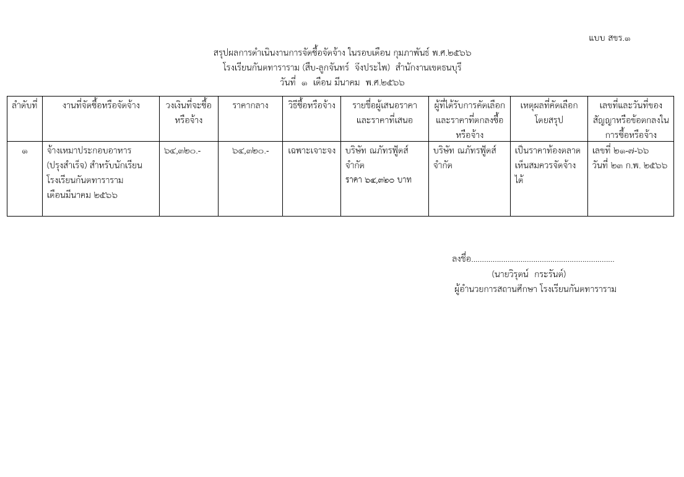

วัดบุคคโล
แบบ สขร.1
สรุปผลการดำเนินการจัดซื้อจัดจ้างในรอบเดือน กุมภาพันธ์ 2566
โรงเรียนวัดบุคคโล สำนักงานเขตธนบุรี
วันที่ 1 เดือน มีนาคม พ.ศ. 2566
ลำดับที่ | งานที่จัดซื้อหรือจัดจ้าง | วงเงินที่จะซื้อหรือจ้าง | ราคากลาง | วิธีซื้อหรือจ้าง | รายชื่อผู้เสนอราคาและราคาที่เสนอ | ผู้ได้รับการคัดเลือกและราคาที่ตกลงซื้อหรือจ้าง | เหตุผลที่คัดเลือกโดยสรุป | เลขที่และวันที่ของสัญญาหรือข้อตกลงในการซื้อหรือจ้าง
1 | จ้างเหมาประกอบอาหาร (ปรุงสำเร็จ) สำหรับนักเรียนประจำเดือน กุมภาพันธ์ 2566 | 95,200.00 | 95,200.00 | เฉพาะเจาะจง | ร้านพิทักษ์ 95,200 บาท | ร้านพิทักษ์ 95,200 บาท | เป็นราคาตามท้องตลาด เห็นสมควรจัดซื้อได้ | เลขที่ 21-4-66 ลวท. 31 มกราคม 2566
 | รวม | 95,200.00 | 95,200.00 | - | - | - | - | -

 |  |  |  |  | ลงชื่อ................................................................ผู้รายงาน
 |  |  |  |  |  | (นางสาวณมรัตน์ ปึงตระกูล)
 |  |  |  |  | ผู้อำนวยการสถานศึกษา โรงเรียนวัดบุคคโล

วัดราชคฤห์
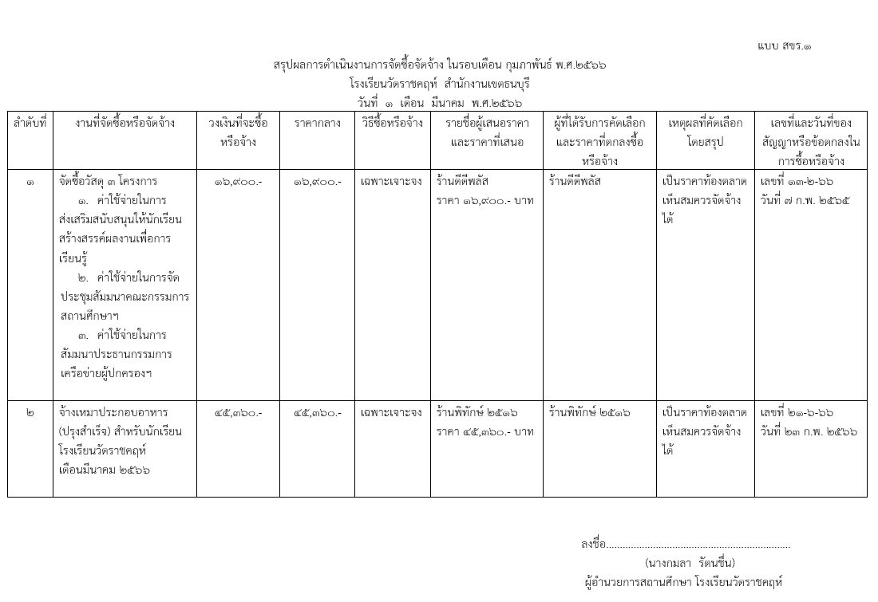

วัดประดิษฐาราม
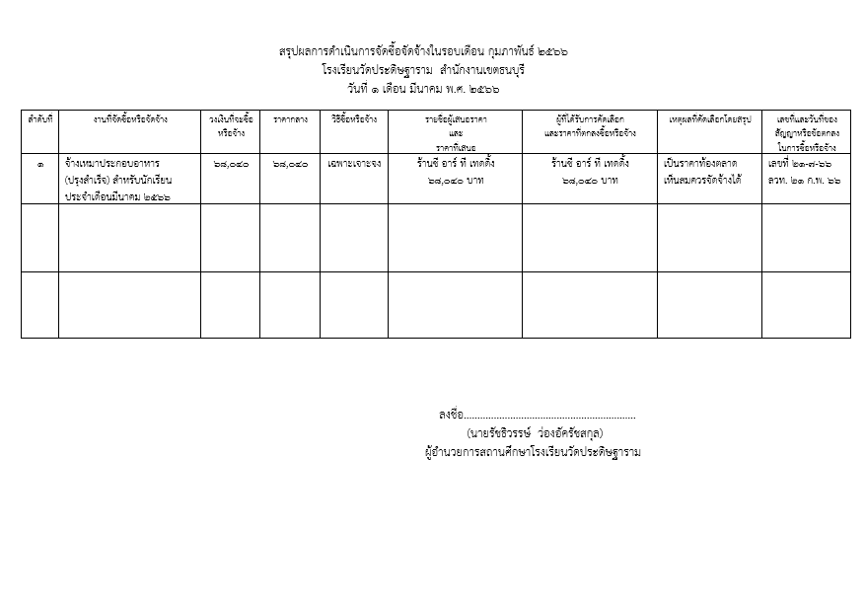

วัดขุนจันทร์
แบบ สขร.1
สรุปผลการดำเนินงานการจัดซื้อจัดจ้างในรอบเดือนกุมภาพันธ์ 2566
โรงเรียนวัดขุนจันทร์ สำนักงานเขตธนบุรี
วันที่ 1 เดือน มีนาคม 2566
ลำดับที่ | งานที่จัดซื้อหรือจัดจ้าง | วงเงินที่จะซื้อหรือจ้าง | ราคากลาง | วิธีซื้อหรือจ้าง | รายชื่อผู้เสนอราคาและราคาที่เสนอ | ผู้ได้รับการคัดเลือกและราคาที่ตกลงซื้อหรือจ้าง | เหตุผลที่คัดเลือกโดยสรุป | เลขที่และวันที่ของสัญญาหรือข้อตกลงในการซื้อหรือจ้าง
1 | จัดซื้อวัสดุโครงการค้าใช้จ่ายในการพัฒนาคุณภาพเครือข่ายโรงเรียน | 90,000.00 | 90,000.00 | เฉพาะเจาะจง | 1.หจก.เอ็น.พี.พี.เซล แอนด์เซอร์วิส | หจก.เอ็น.พี.พี.เซล แอนด์เซอร์วิส | เป็นราคาท้องตลาดที่เห็นสมควรจัดจ้างได้ | เลขที่ 13-2-66
 |  |  |  |  | 2.ร้านแจ็คกี้ |  |  | ลวท. 10 ก.พ.66
 |  |  |  |  | 3.ร้านบุลากร

 |  |  |  |  |  | (นางสาวมนธิรา เครือแดง)
 |  |  |  |  |  | เจ้าพนักงานธุรการปฏิบัติงาน
 |  |  |  |  |  | โรงเรียนวัดขุนจันทร์ สำนักงานเขตธนบุรี

ฝ่ายปกครอง
แบบ สขร.1
สรุปผลการดำเนินการจัดซื้อจัดจ้างรอบเดือน ตุลาคม 2565
ฝ่ายปกครอง สำนักงานเขตธนบุรี
วันที่ 1 เดือน มีนาคม พ.ศ. 2565
 |  |  |  |  |  |  |  | 1/1
ลำดับที่ | งานที่จัดซื้อหรือจัดจ้าง | วงเงินที่จะซื้อหรือจ้าง | ราคากลาง | วิธีซื้อหรือจ้าง | รายชื่อผู้เสนอราคาและราคาที่เสนอ | ผู้ที่ได้รับการคัดเลือกและราคาที่ตกลงซื้อหรือจ้าง | เหตุผลที่คัดเลือกโดยสรุป | เลขที่และวันที่ของ
 |  |  |  |  |  |  |  | สัญญาหรือข้อตกลง
 |  |  |  |  |  |  |  | ในการซื้อหรือจ้าง
1 | จัดซื้อชุดเครื่องเสียงสนามพร้อมอุปกรณ์ | 390,000.00 |  | เฉพาะเจาะจง | ห้างหุ้นส่วนจำกัด เซ็นทรัล ไฮเทค | 390,000.00 | ราคาตามท้องตลาด | 243295

ฝ่ายเทศกิจ
 |  |  |  |  |  |  |  | แบบ สขร.1
สรุปผลการดำเนินงานการจัดซื้อจัดจ้างในรอบเดือน กุมภาพันธ์ 2566
ฝ่ายเทศกิจ สำนักงานเขตธนบุรี
วันที่ 1 เดือน มีนาคม พ.ศ. 2566
 |  | วงเงินที่จะซื้อ |  |  |  | ผู้ที่ได้รับการคับเลือกและราคา |  | เลขที่และวันที่ของ
ลำดับที่ | งานที่จัดซื้อหรือจัดจ้าง | หรือจ้าง | ราคากลาง | วิธีซื้อหรือจ้าง | รายชื่อผู้เสนอราคาและราคาที่เสนอ | ที่ตกลงซื้อหรือจ้าง | เหตุผลที่คัดเลือก | สัญญาหรือข้อตกลงใน
 |  |  |  |  |  |  | โดยสรุป | การซื้อหรือจ้าง
 | ไม่มีการจัดซื้อ จัดจ้าง

(นางสาวอุบลรัตน์ หมันสา)
เจ้าพนักงานธุรการชำนาญงาน
ฝ่ายเทศกิจ สำนักงานเขตธนบุรี

ฝ่ายโยธา
แบบ สขร.1
สรุปผลการดำเนินการจัดซื้อจัดจ้างรอบเดือน กุมภาพันธ์
ฝ่ายโยธา สำนักงานเขตธนบุรี
วันที่ 28 เดือน กุมภาพันธ์ พ.ศ. 2566
 |  |  |  |  |  |  |  | 1/1
ลำดับที่ | งานที่จัดซื้อหรือจัดจ้าง | วงเงินที่จะซื้อหรือจ้าง | ราคากลาง | วิธีซื้อหรือจ้าง | รายชื่อผู้เสนอราคาและราคาที่เสนอ | ผู้ที่ได้รับการคัดเลือกและราคาที่ตกลงซื้อหรือจ้าง | เหตุผลที่คัดเลือกโดยสรุป | เลขที่และวันที่ของ
 |  |  |  |  |  |  |  | สัญญาหรือข้อตกลง
 |  |  |  |  |  |  |  | ในการซื้อหรือจ้าง
1 | ปรับปรุงซอยสมเด็จพระเจ้า | 12,108,000.00 | 11,401,054.46 | ประกวดราคา | หจก.ส.ทวีชัยก่อสร้าง | หจก.ส.ทวีชัยก่อสร้าง | เสนอราคาต่ำสุด | สัญญา
 | ตากสิน 19 เชื่อมซอยสมเด็จพระเจ้า |  |  | อิเล็กทรอนิกส์ | 11,280,000.00 | 11,280,000.00 |  | เลขที่ 7/2566
 | ตากสิน 21 บริเวณจากปากซอยสุทธาราม 2 ถึงวัดราชวรินทร์ |  |  | (e-bidding) |  |  |  | ลว.15 ก.พ. 66
2 | ปรับปรุงโรงเรียนวัดราชวรินทร์ | 1,397,000.00 | 1,406,000.00 | ประกวดราคา | หจก.ส.วีรชัยก่อสร้าง | หจก.ส.วีรชัยก่อสร้าง | เสนอราคาต่ำสุด | สัญญา
 |  |  |  | อิเล็กทรอนิกส์ | 1,082,600.00 | 1,082,600.00 |  | เลขที่ 8/2566
 |  |  |  | (e-bidding) |  |  |  | ลว.15 ก.พ. 66
3 | ซ่อมแซมไฟฟ้าสาธารณะ | 58,212.15 | 58,212.15 | เฉพาะเจาะจง | การไฟฟ้านครหลวง | การไฟฟ้านครหลวง | เสนอราคาต่ำสุด | หนังสือตกลง
 | บริเวณพื้นที่เขตธนบุรี |  |  |  | 58,212.15 | 58,212.15 |  | เลขที่ 25-2-66
 |  |  |  |  |  |  |  | ลว. 9 ก.พ.65
4 | ซ่อมแซมไฟฟ้าสาธารณะ | 55,657.07 | 55,657.07 | เฉพาะเจาะจง | การไฟฟ้านครหลวง | การไฟฟ้านครหลวง | เสนอราคาต่ำสุด | หนังสือตกลง
 | บริเวณพื้นที่เขตธนบุรี |  |  |  | 55,657.07 | 55,657.07 |  | เลขที่ 25-3-66
 |  |  |  |  |  |  |  | ลว. 14 ก.พ.65

ฝ่ายทะเบียน
 |  |  |  |  |  |  |  | แบบ สขร.1
สรุปผลการดำเนินการจัดซื้อจัดจ้างในรอบเดือนกุมภาพันธ์ 2566
ฝ่ายทะเบียน สำนักงานเขตธนบุรี
วันที่.....1..เดือนมีนาคม พ.ศ...2566..
ลำดับที่ | งานที่จัดซื้อหรือจัดจ้าง | วงเงินที่จะซื้อ หรือจ้าง | ราคากลาง | วิธีซื้อหรือจ้าง | รายชื่อผู้เสนอราคา และราคาที่เสนอ | ผู้ได้รับการคัดเลือกและ ราคาที่ตกลงซื้อหรือจ้าง | เหตุผลที่คัดเลือกโดยสรุป | เลขที่และวันที่ของสัญญาหรือข้อตกลงในการซื้อหรือจ้าง

- | - | - | - | - | - | - | - | -

ลงชื่อ.........................................ผู้สรุปผลฯ
(นางสาวทีรนี ครุธกลิ่น)
เจ้าพนักงานธุรการปฏิบัติงาน
ฝ่ายทะเบียน สำนักงานเขตธนบุรี

ฝ่ายพัฒนาชุมชนฯ
